Résumé
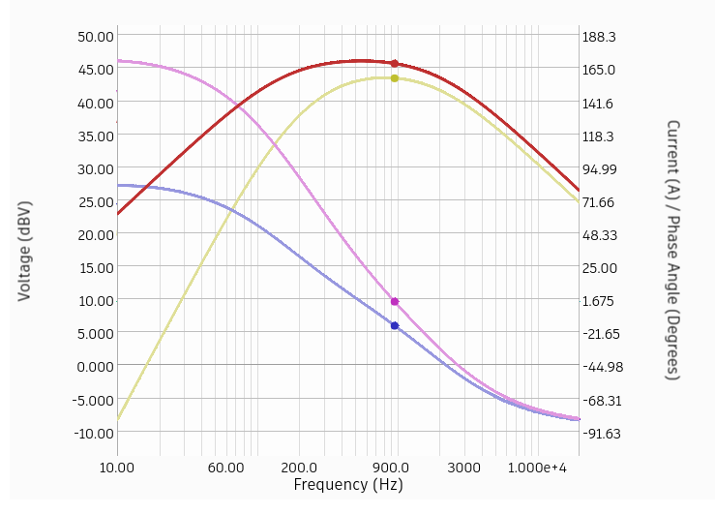
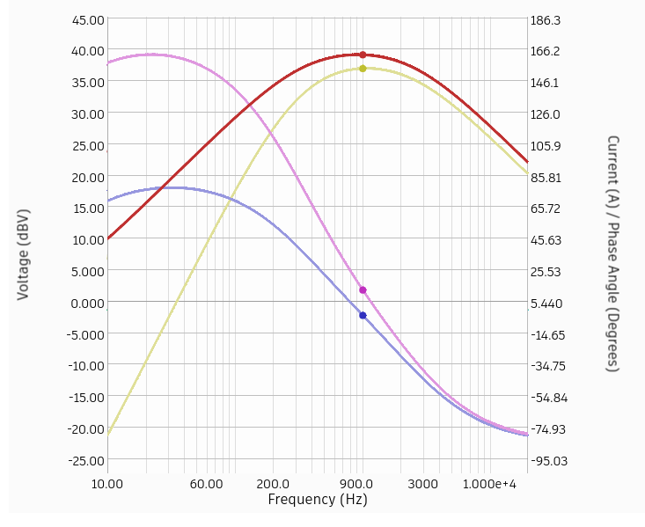
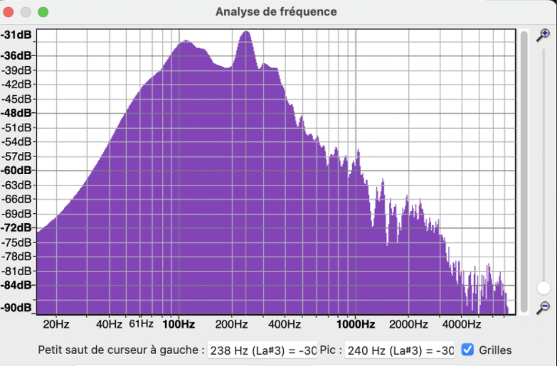
 | Carte avec micro d'origine + R2 = 220 Ohms et C1 = 4.7µF | Carte avec micro pris sur un MAX9814 + R2 = 470 Ohms et C1 = 4.7µF | Les enregistrements ont été diffusé sur un PC à un volume plutôt élévé
 | Réglage à 236 Hz Gain = 45dB | Réglage à 240 Hz Gain = 35dB
Enregistrement 1 : 20210910-170834.aac | Détection ok lors de la présence de frelon, pas de fausse détection (bruit environnant) | Détection ok lors de la présence de frelon, pas de fausse détection (bruit environnant)

Enregistrement 2 : 20210910-171043.aac | Aucune détection, les sons provenant des frelons sont trop brefs ou faibles | Aucune détection, les sons provenant des frelons sont trop brefs ou faibles

Enregistrement 3 : 20210910-170436.aac | Aucune détection de frelon, en revanche la carte s'est déclenché quelques fois à cause du bruit environnant | Aucune détection de frelon, en revanche la carte s'est déclenché quelques fois à cause du bruit environnant

Enregistrement 4 : 20210910-170639.aac | Aucune détection de frelon, ni du bruit environnant | Quelques déclenchements à signaler (vers 1mn20)

Conclusion : En se basant sur une fréquence de 230-240 Hz, nous pouvons remarquer que l'augmentation seule du gain n'est pas suffisante. En effet le montage avec un micro de diamètre plus important / gain d'origine (35dB) semble mieux fonctionner que le montage avec le micro d'origine / gain plus élévé(45dB). Cependant, les tests ont été réalisés dans un endroit clos, sans vent, sans bruit environnant et les enregistrements ont été diffusé avec un volume élévé. Mais les gains peuvent être encore augmenter pour permettre une détection à un plus faible volume Il est fort possible qu'en condition réélle les cartes déclenchent de manière intempestives à cause des bruits externes et non à cause des frelons. Le fait de les placer dans un environnement clos (à l'abri du vent à minima) pourrait améliorer le taux de détection

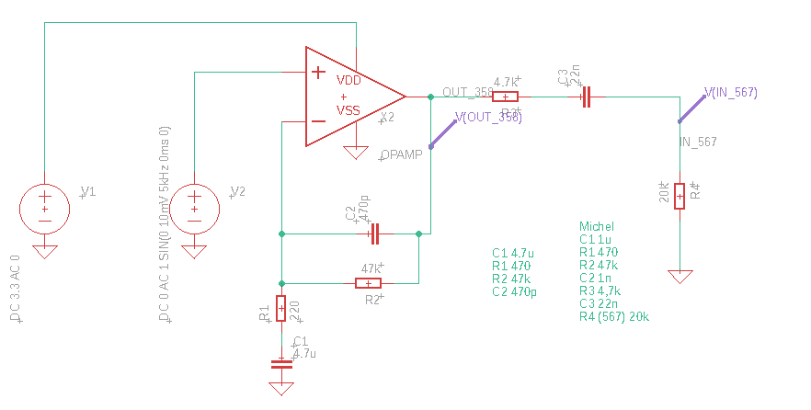

 | Carte avec micro d'origine + R2 = 220 Ohms et C1 = 4.7µF |  |  | Carte avec micro pris sur un MAX9814 + R2 = 470 Ohms et C1 = 4.7µF

